附件
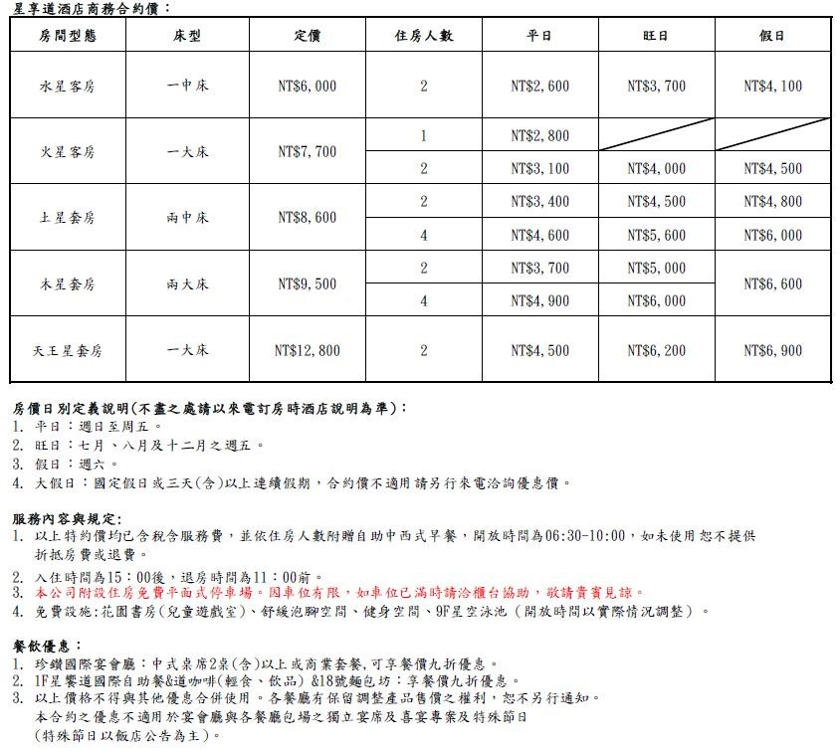
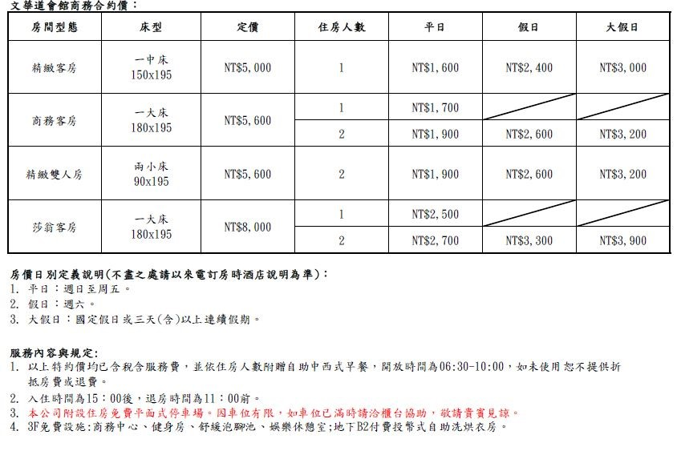
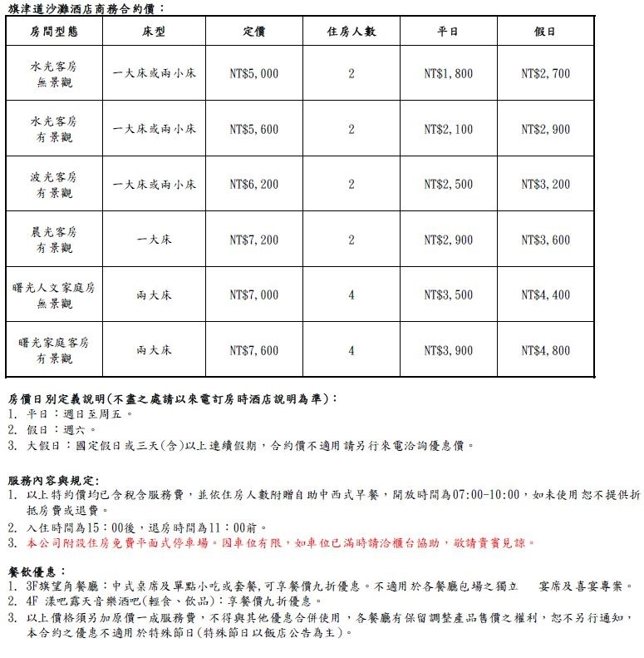
附件一 洄瀾窩青年旅舍(花蓮)
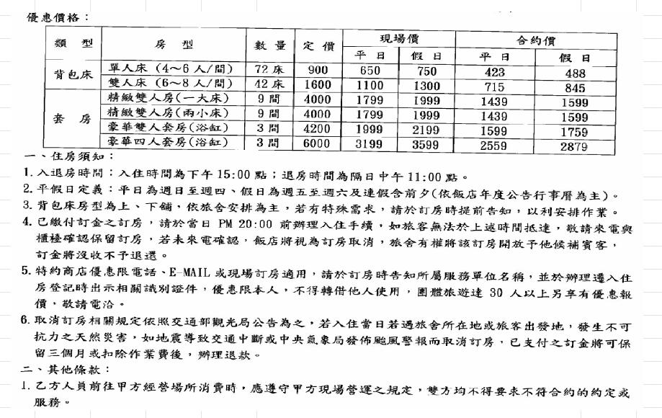

附件二 台中商旅
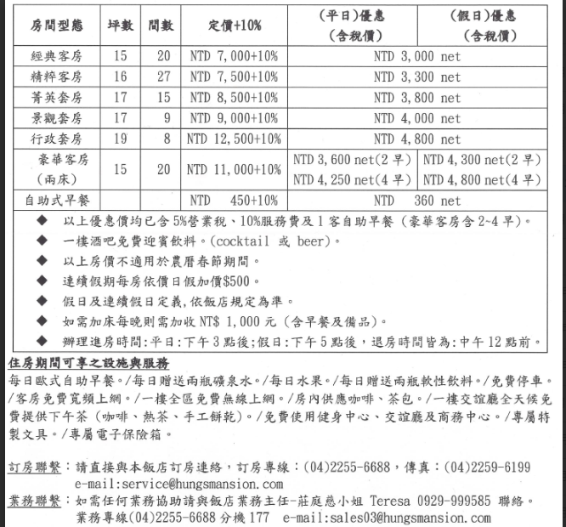

附件三 三好行旅
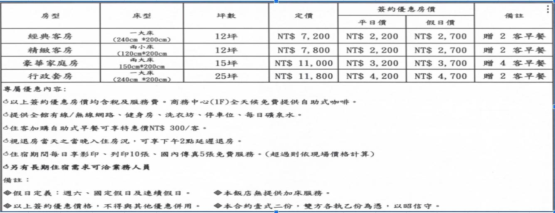

 | 特約廠商優惠內容(須員工本人出示員工識別證)： 1. 本人及其親友，限購 5 張優待半票。(最新半票之價格請參考綠世界官網) 2. 至園區各商店消費，部分商品享 9 折優惠。 3. 特約廠商員工本人於生日當天入園，憑識別證和身分證件(身分證、駕照，需有照片能辨識為本人之證件)，可享免費入園優惠及贈送精美小禮物。 (此優惠僅限特廠員工本人適用，且僅限生日當天入園，方享有此優惠)

附件四 山多利大飯店
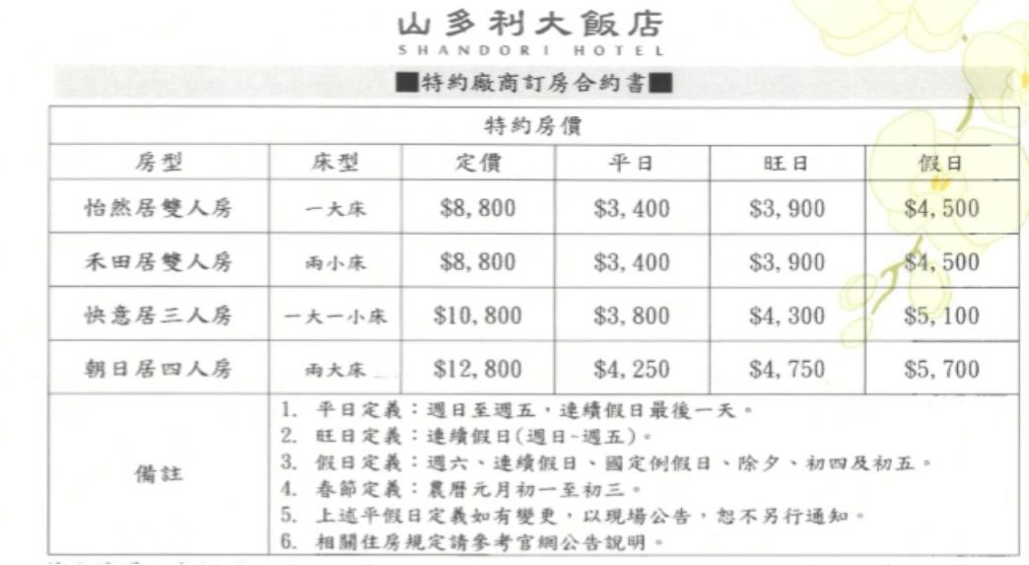

附件五 大銘新旅行社
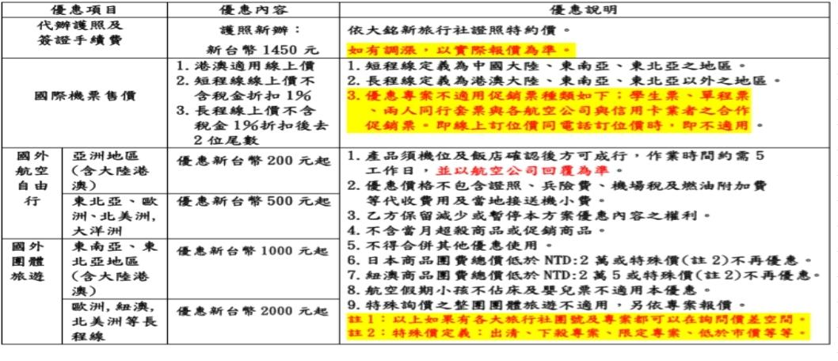

附件六 可樂旅遊
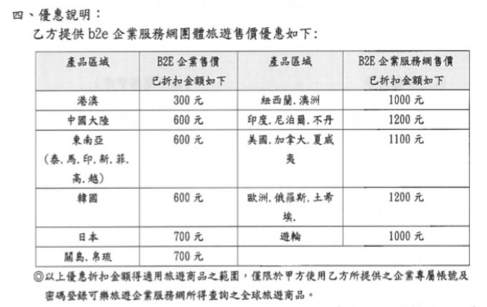

附件七 潛立方

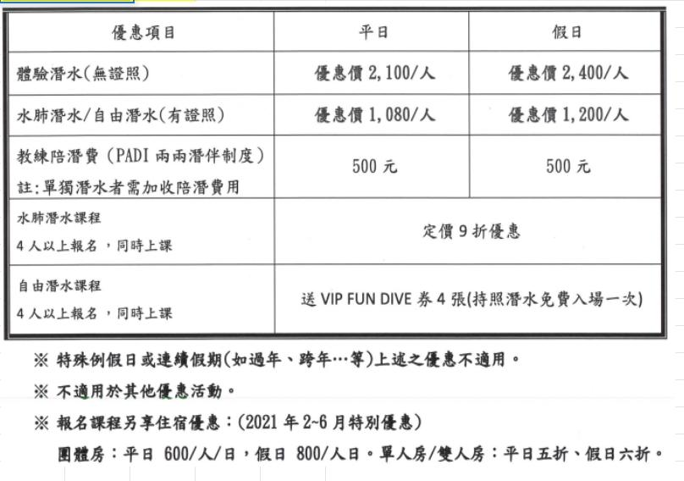

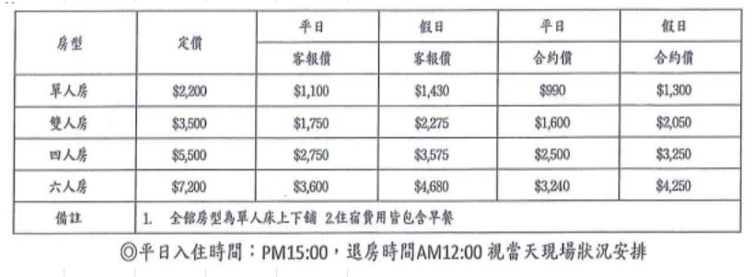

附件八 寶島53行館
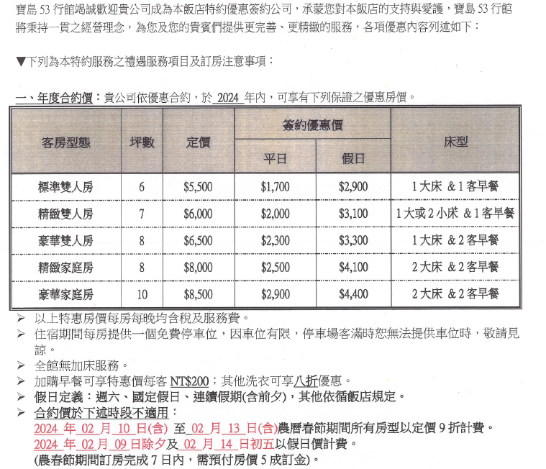

附件九 威汀城市酒店

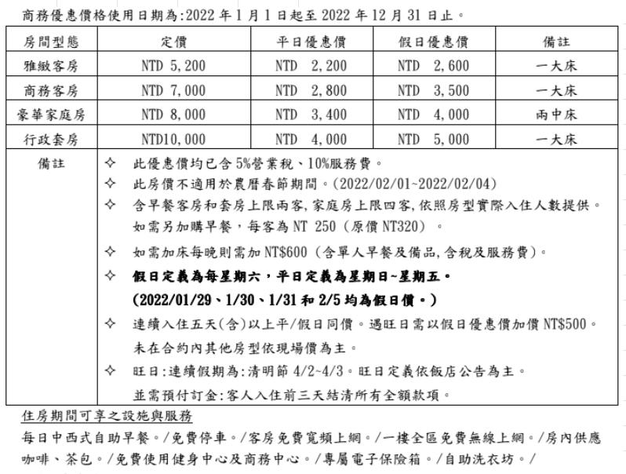

附件十 GOGO HOTEL 市政館/GOGO 回行旅 逢甲館
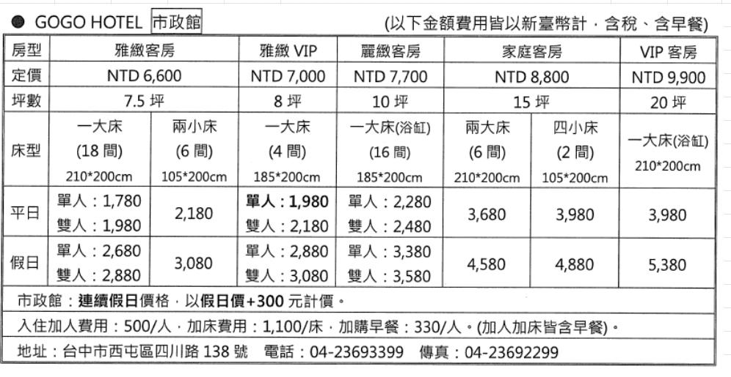

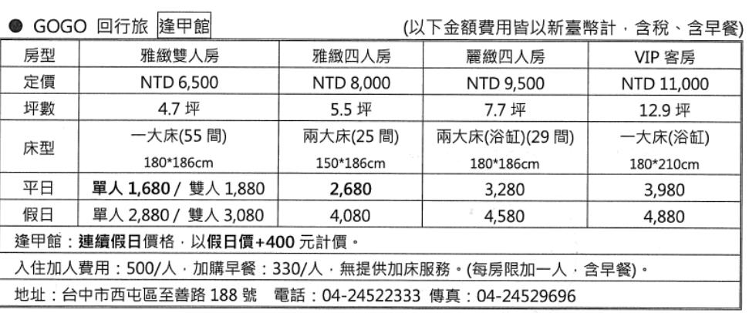

附件十一 旗津道沙灘酒店

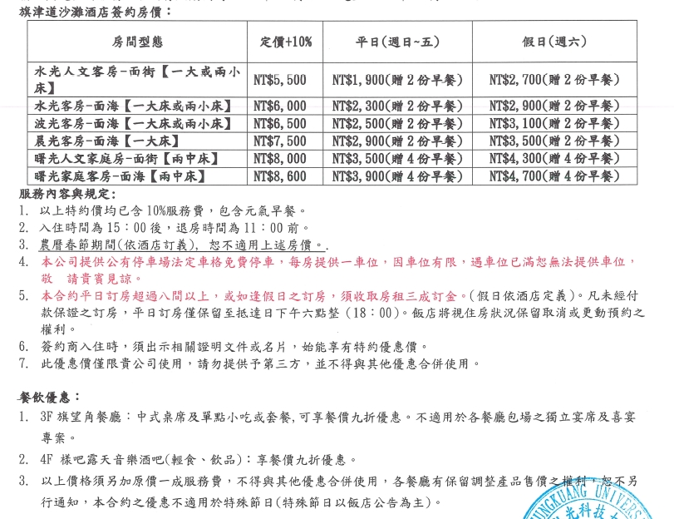

附件十二 星享道酒店

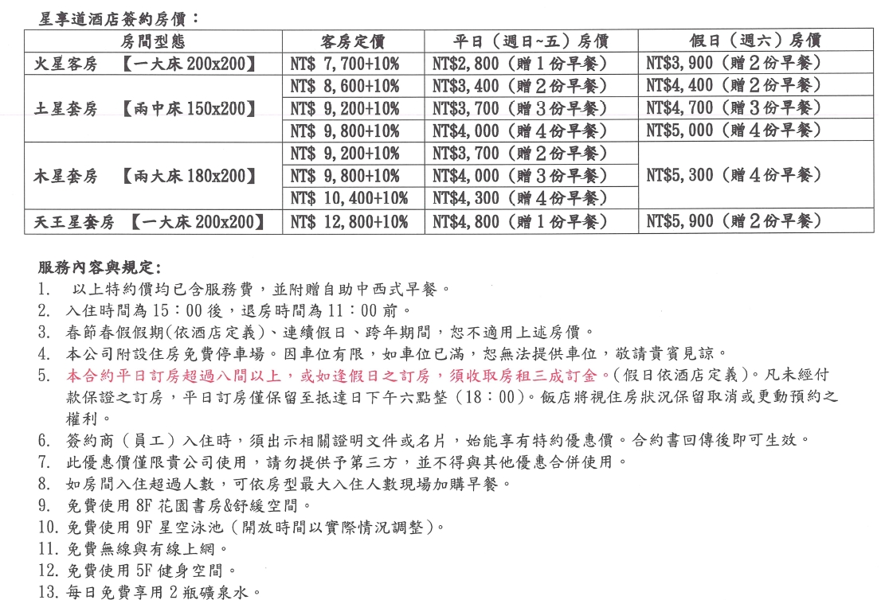

附件十三 文華道會館
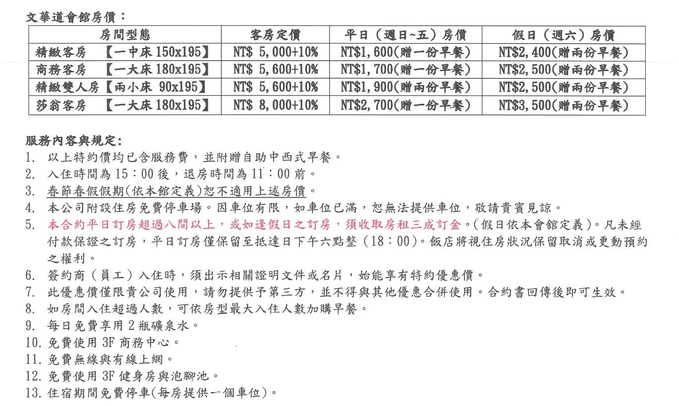

附件十四 崧泰旅店
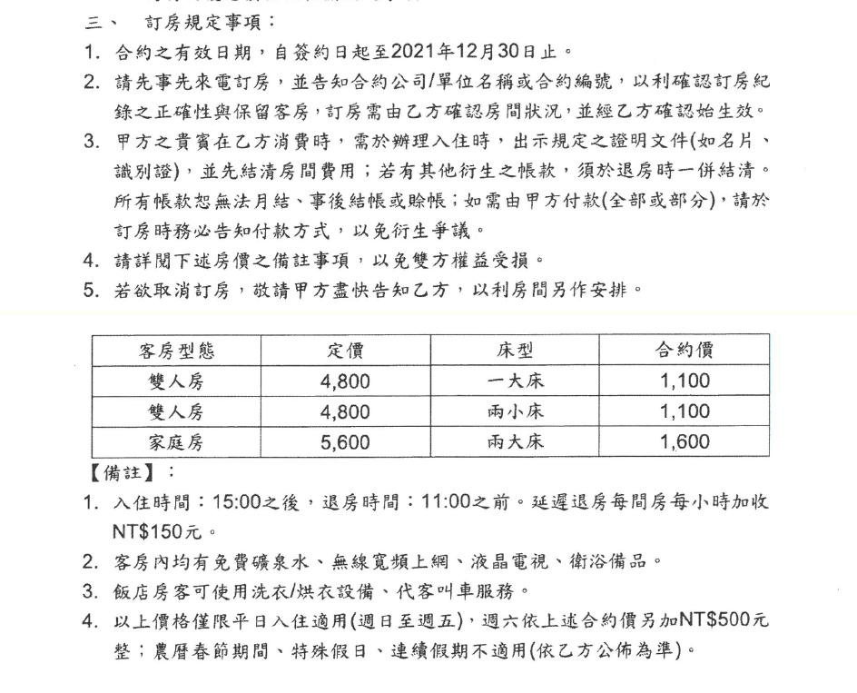

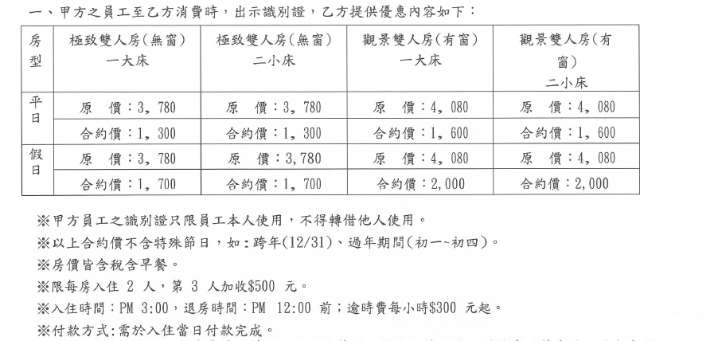
附件十五 新舍商旅

附件十六 台北旅店集團
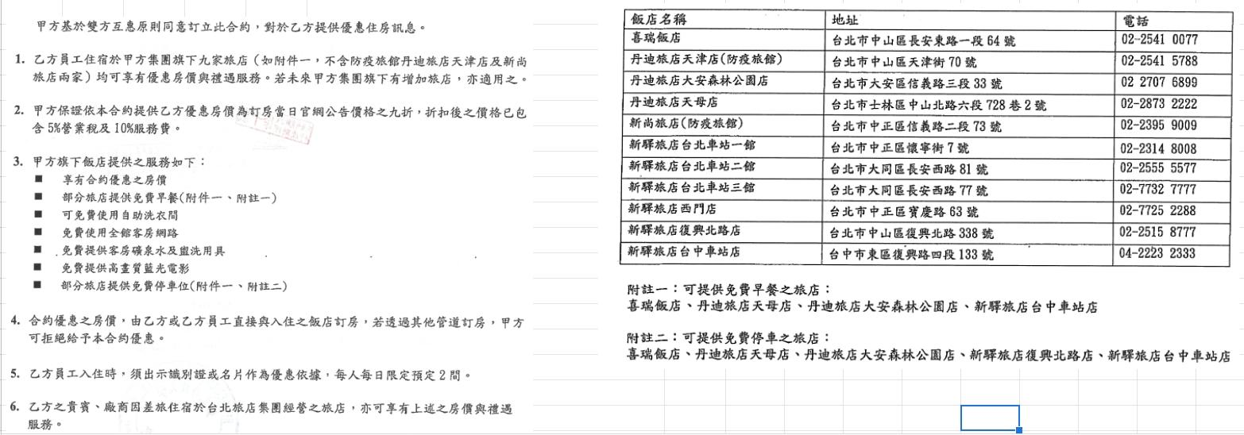

附件十七-經典大飯店

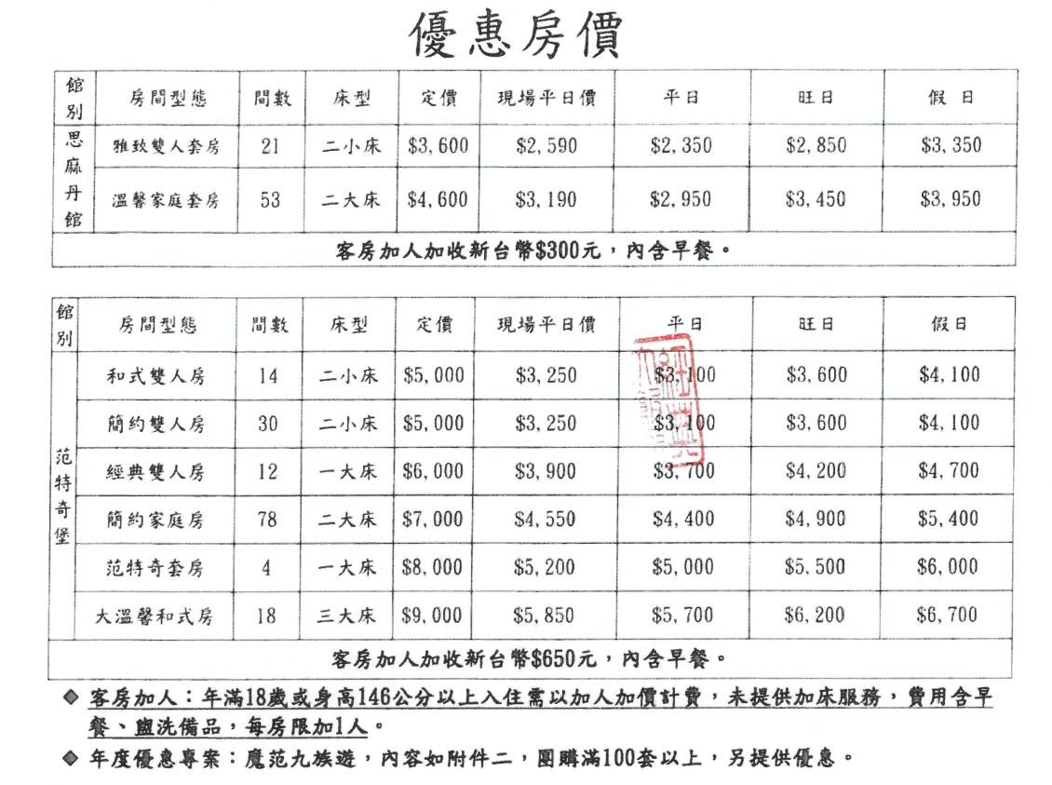

附件十八-將捷金鬱金香酒店
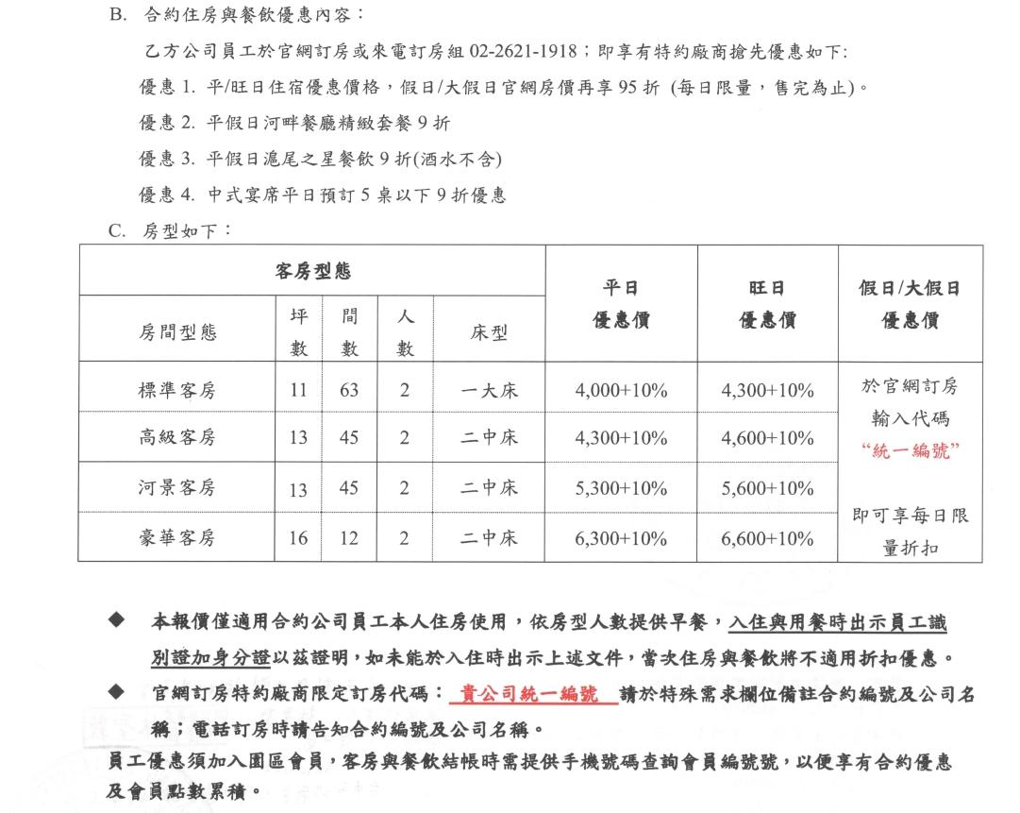

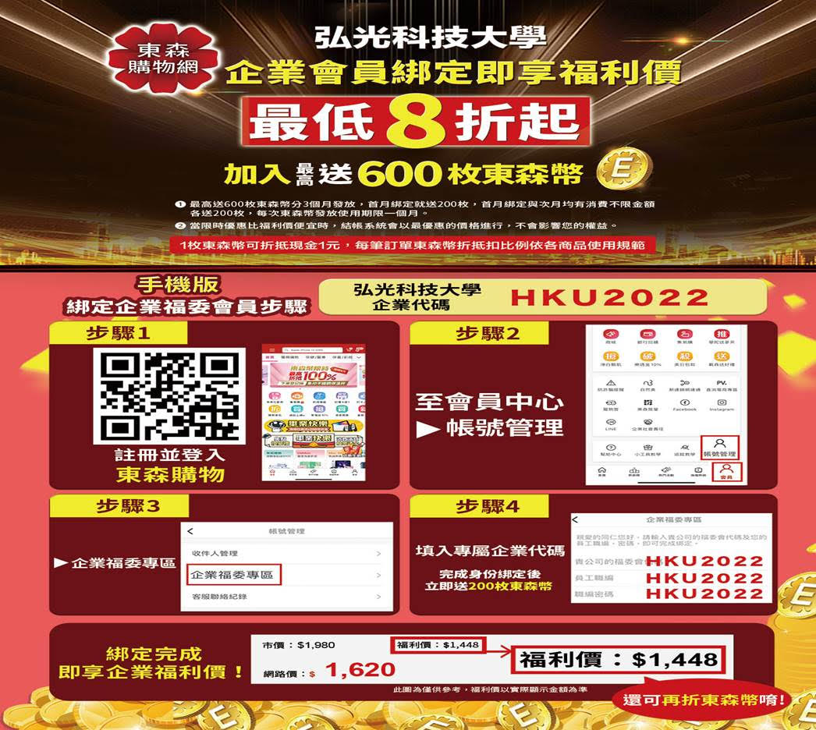
附件十九-東森得易購

附件二十-溪頭米堤大飯店
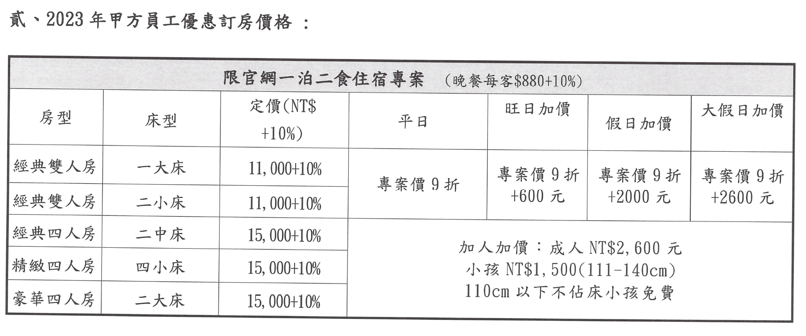

附件二十一-吉好康有限公司
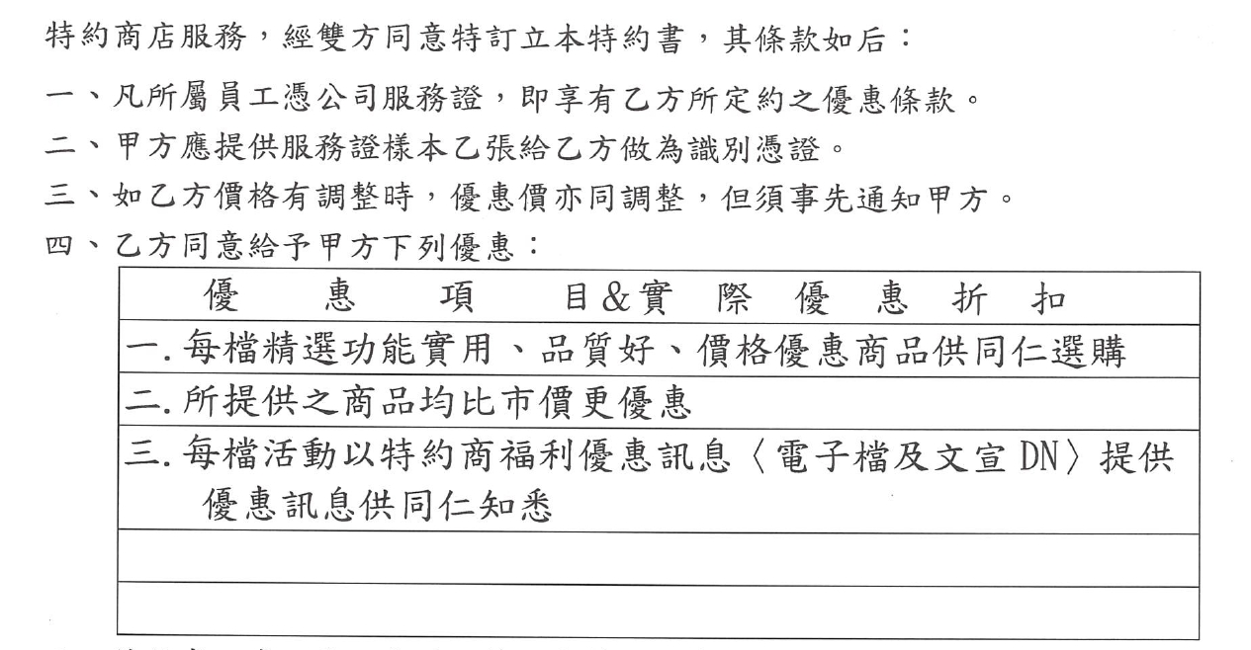

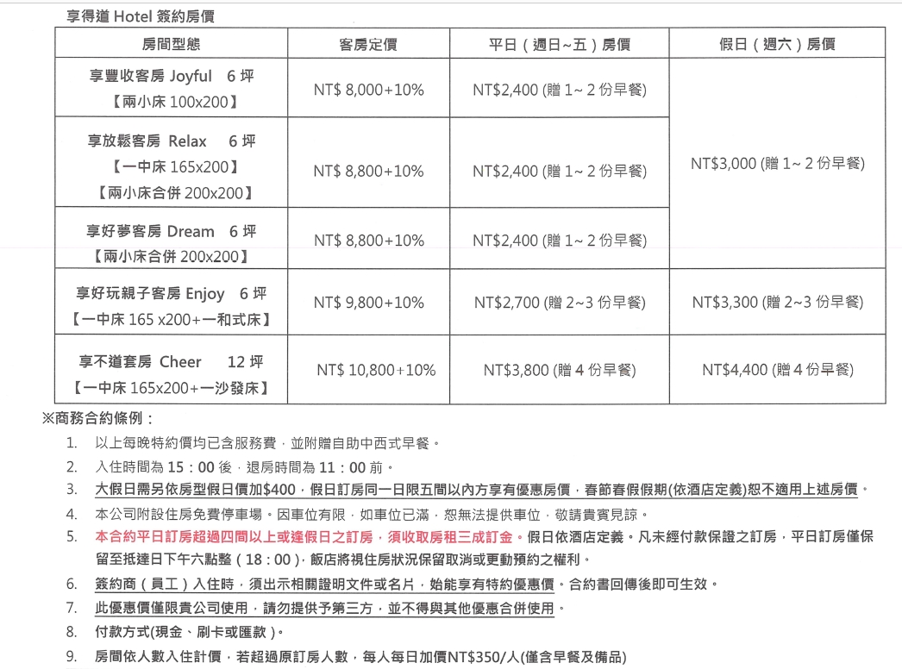
附件二十二-享得道Hotel

附件二十三-義大皇家酒店＆義大天悅飯店

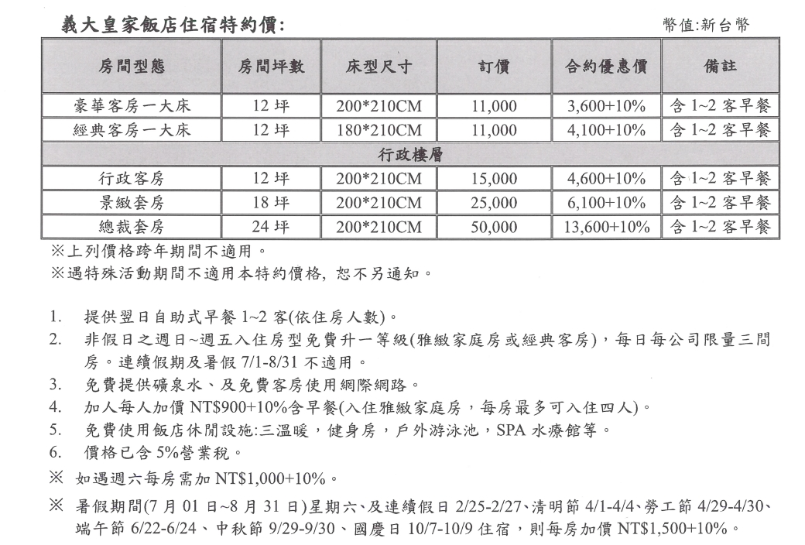

附件二十四-新天地梧棲店
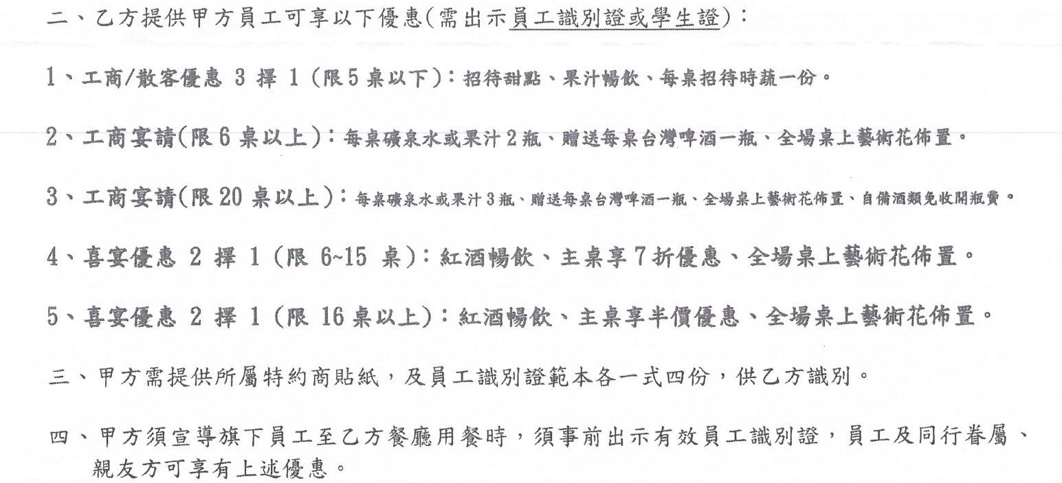

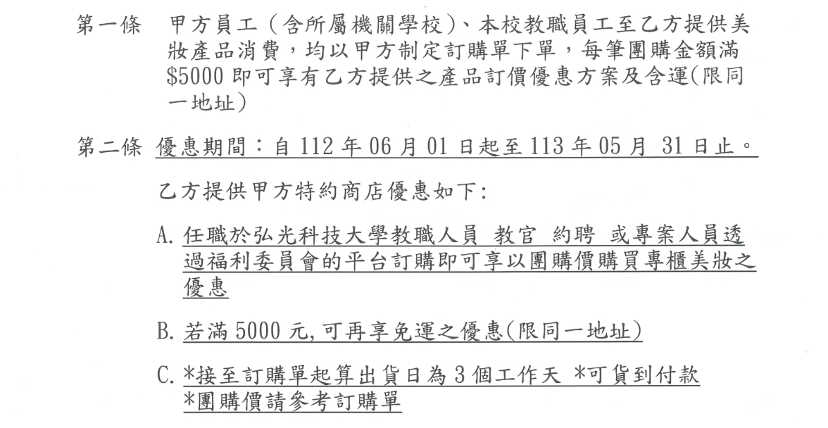
附件二十五-寰海國際

附件二十六-瑞安診所

附件二十七-MILAS米那斯安心食品生鮮超市
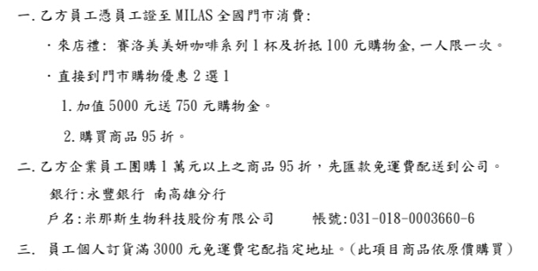


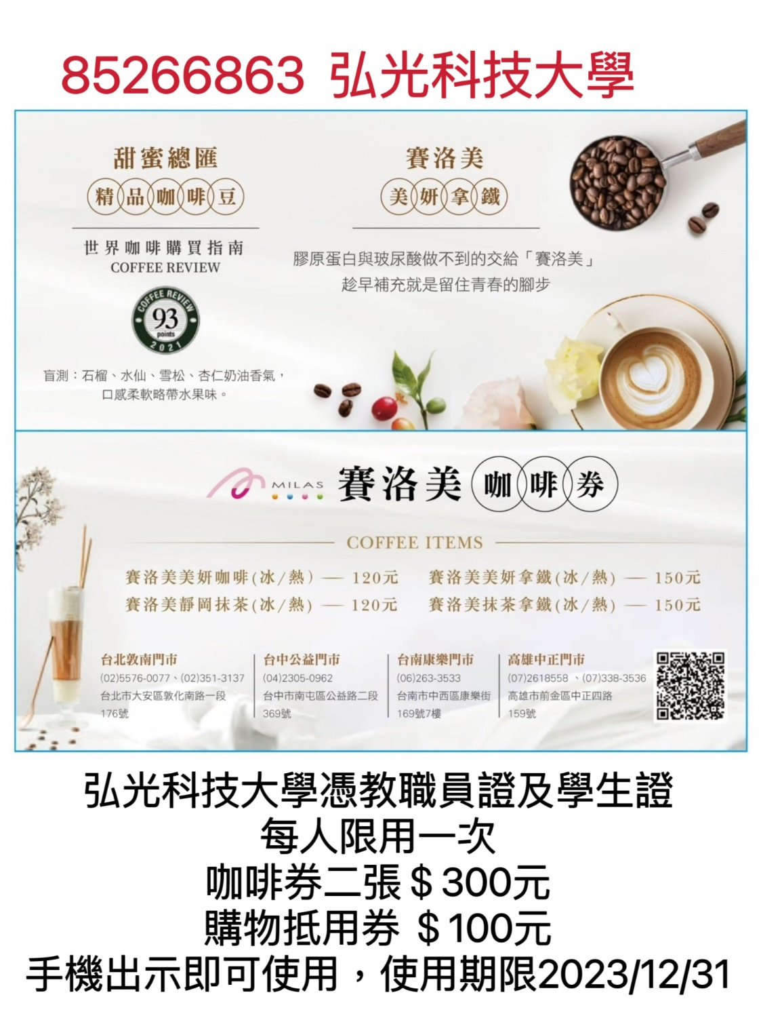

附件二十九-浮雲客棧
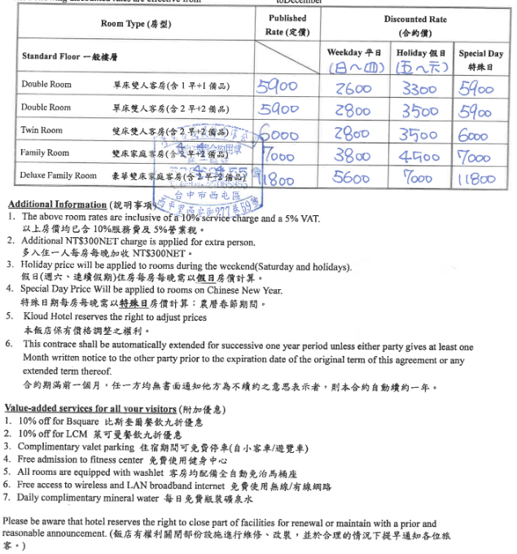

附件三十 合家商旅
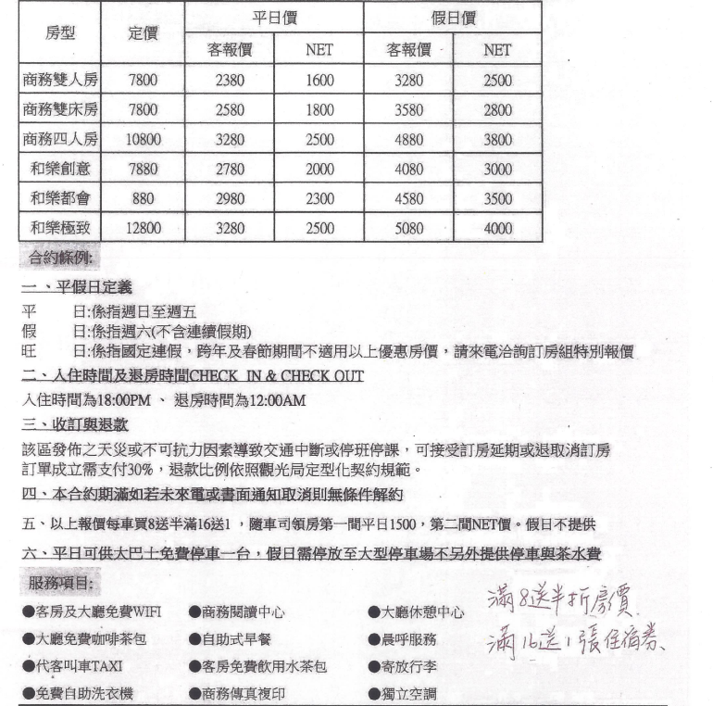

附件三十一 台中港三井OUTLET
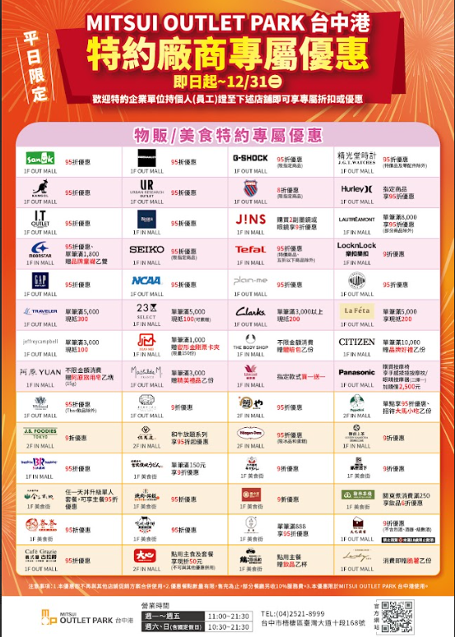

附件三十二 棒棒積木飯店
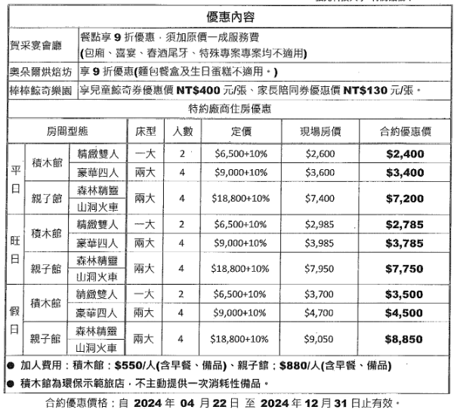

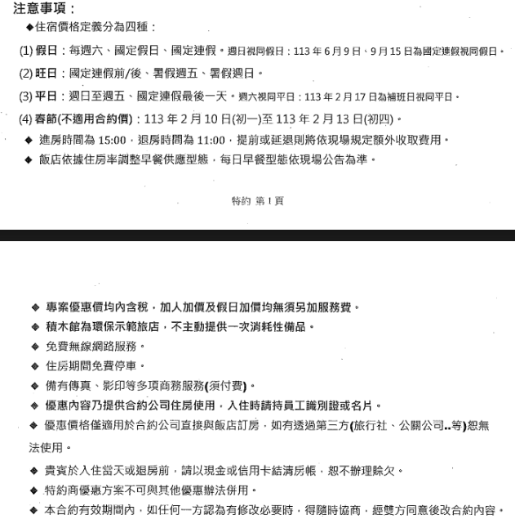

附件三十二崙禾企業股份有限公司
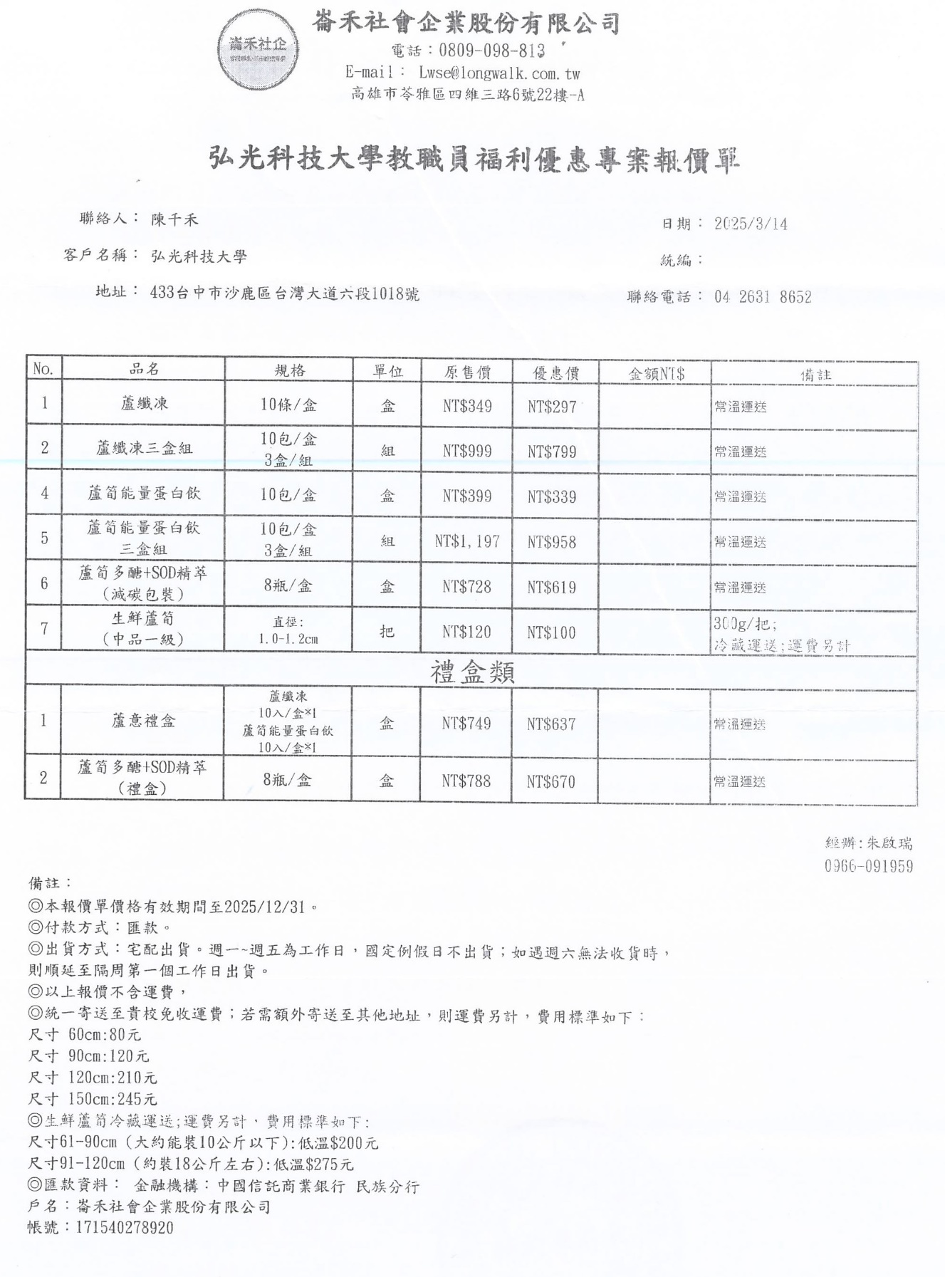

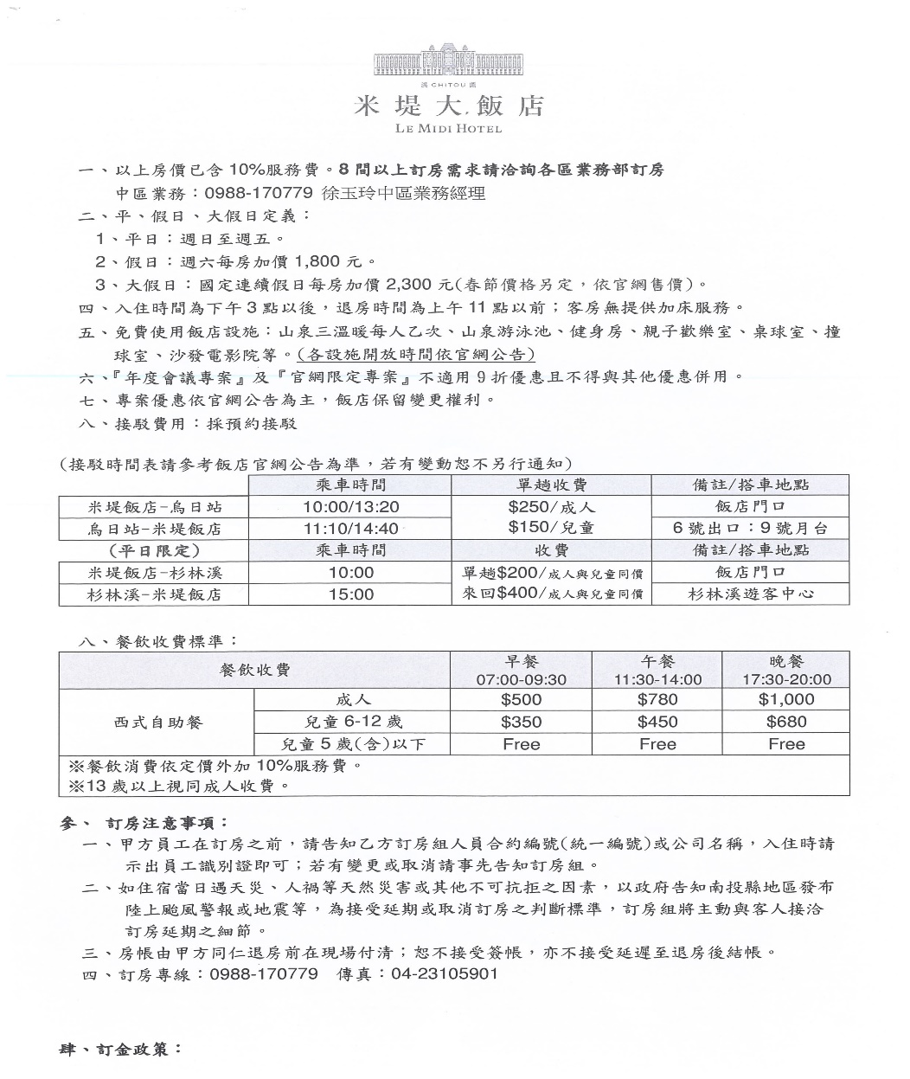
附件三十三米堤大飯店
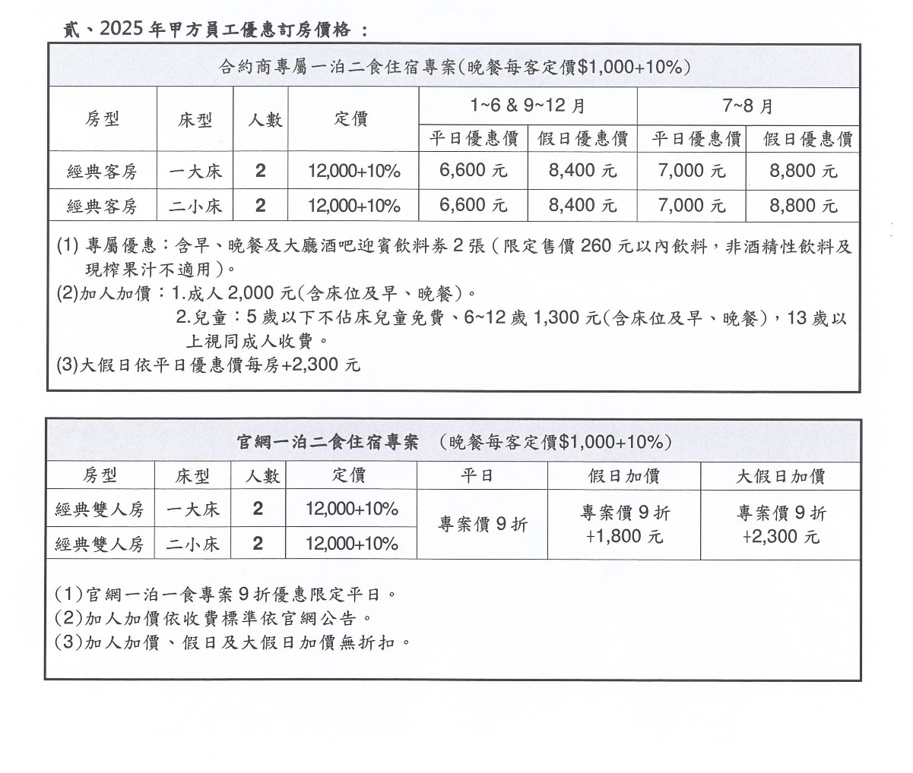

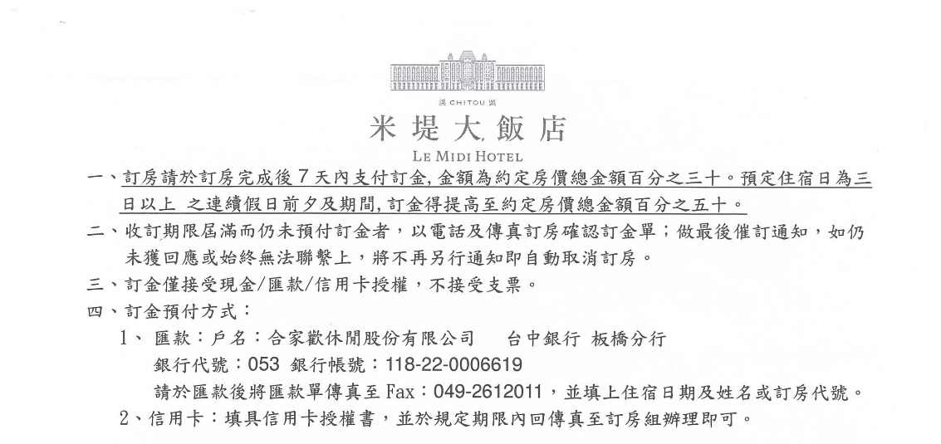

附件三十四寶島53行館
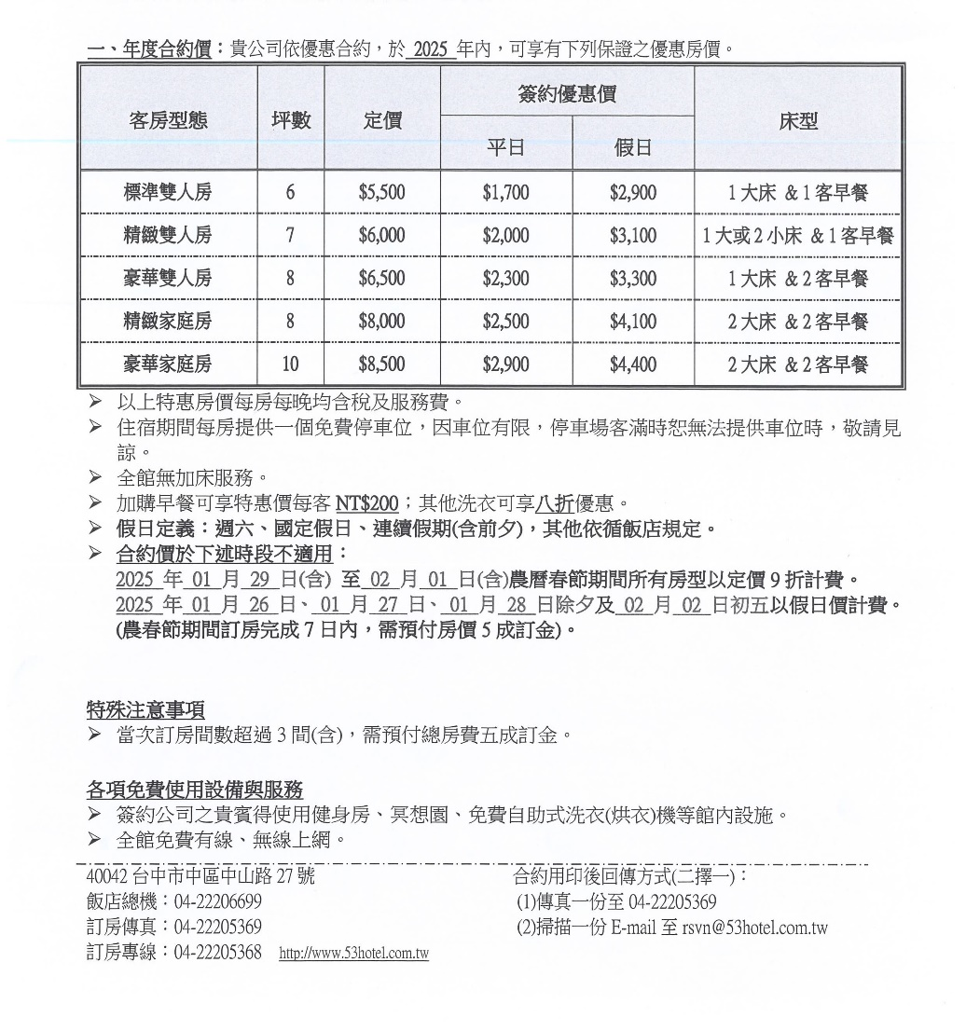

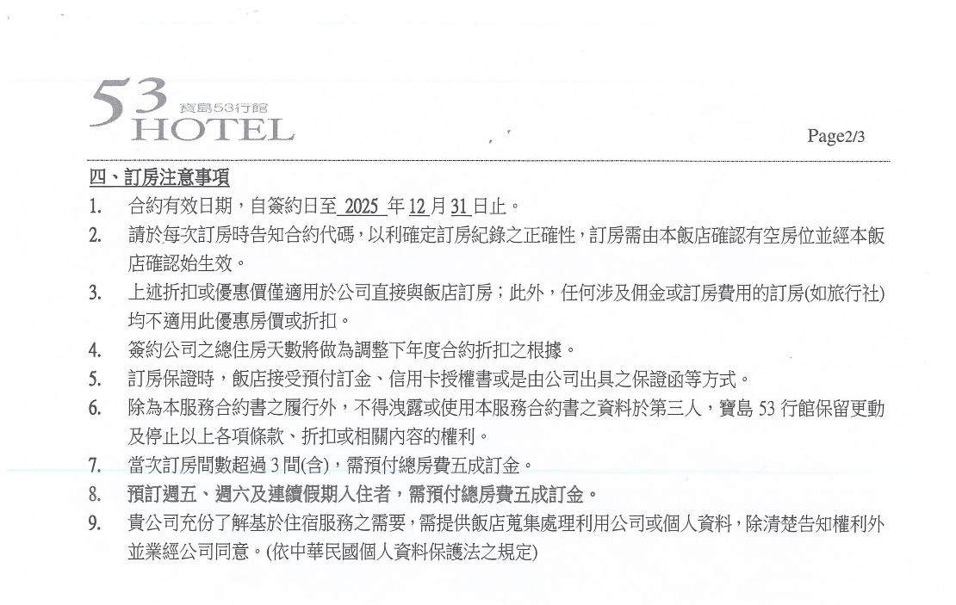

附件三十五GOGOＨＯＴＥＬ
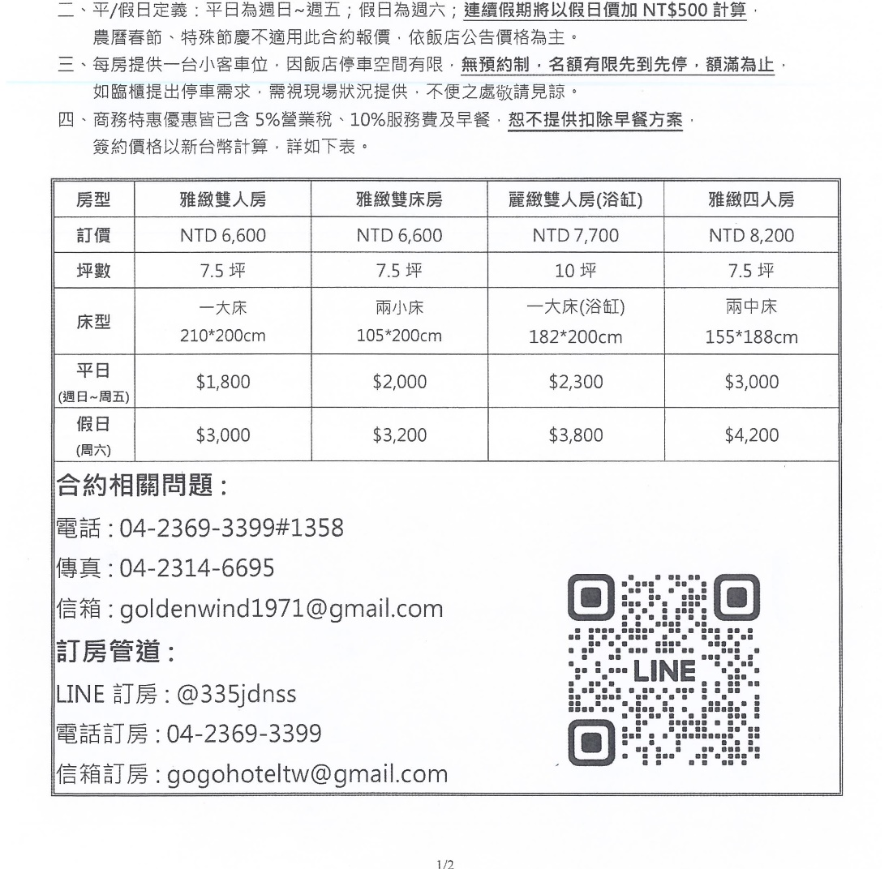

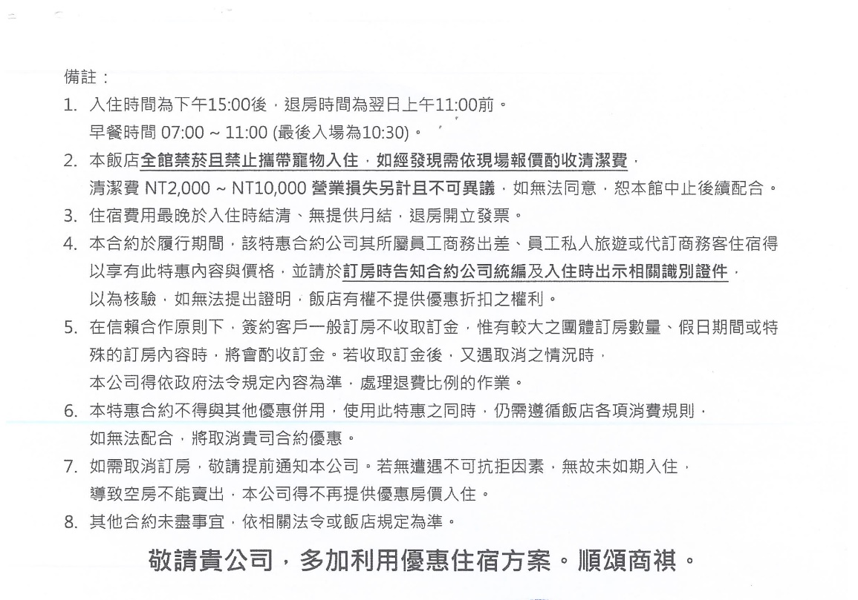

附件三十六新設商旅
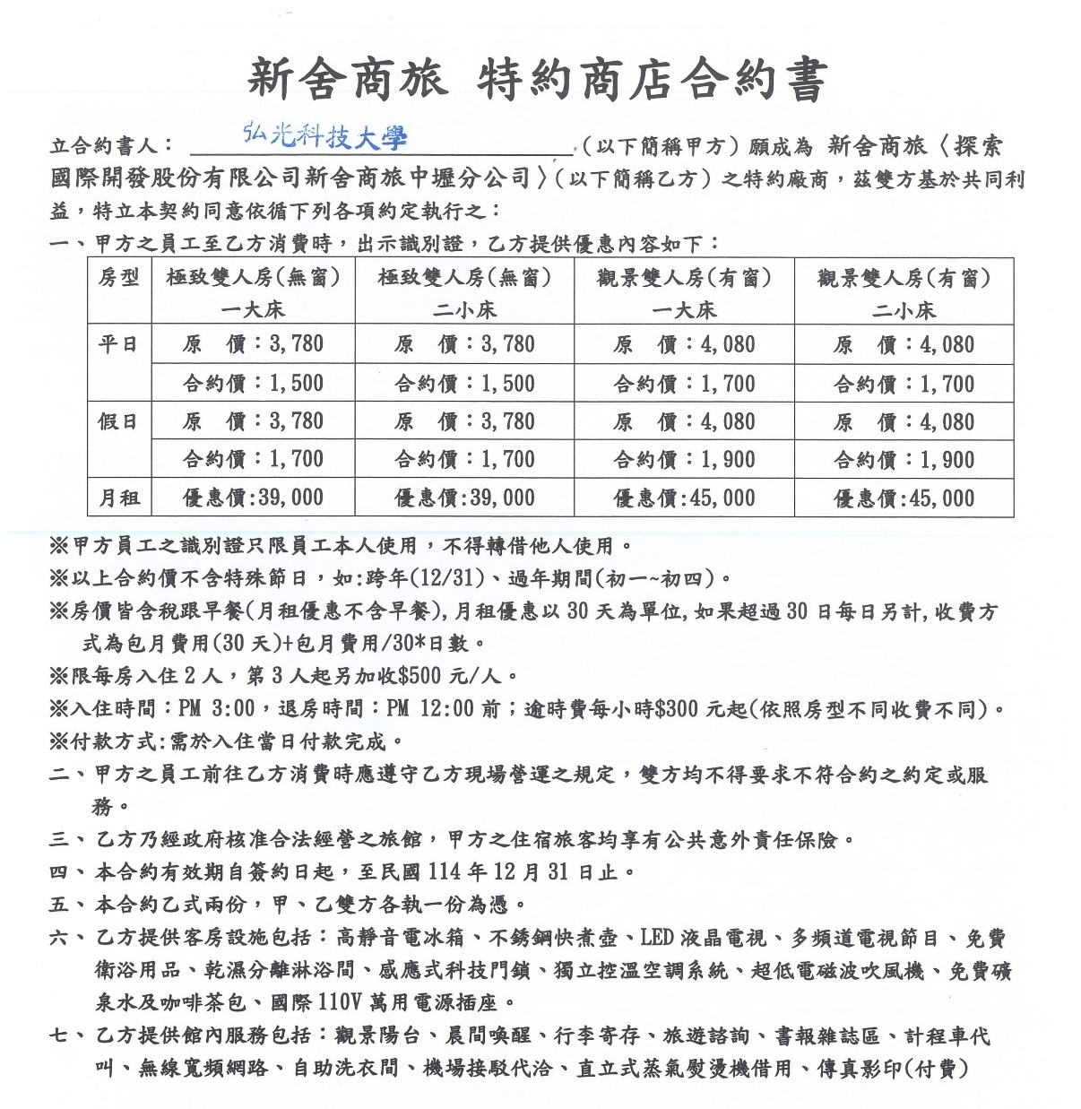

附件三十七微行旅
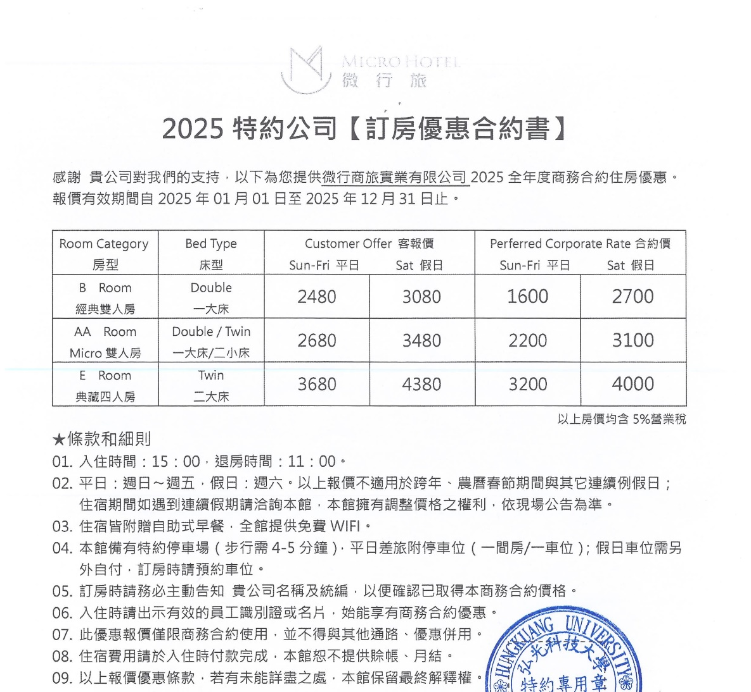

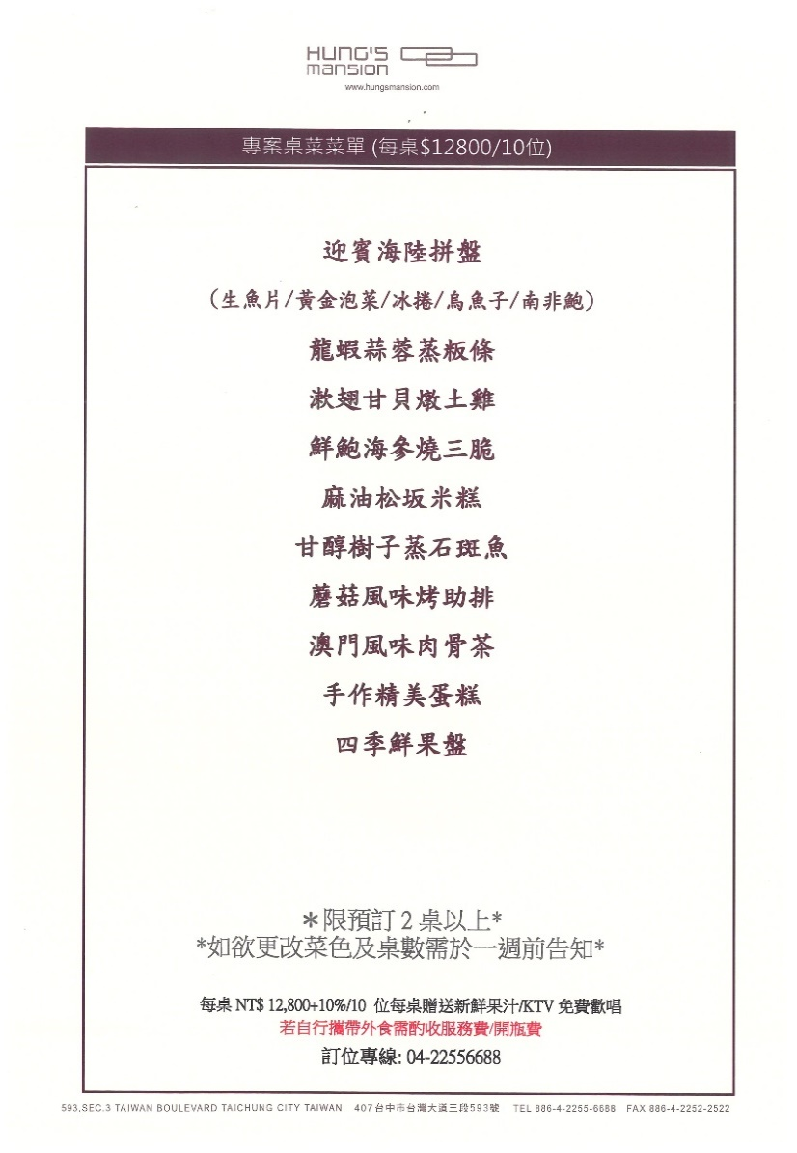
附件三十八台中商旅
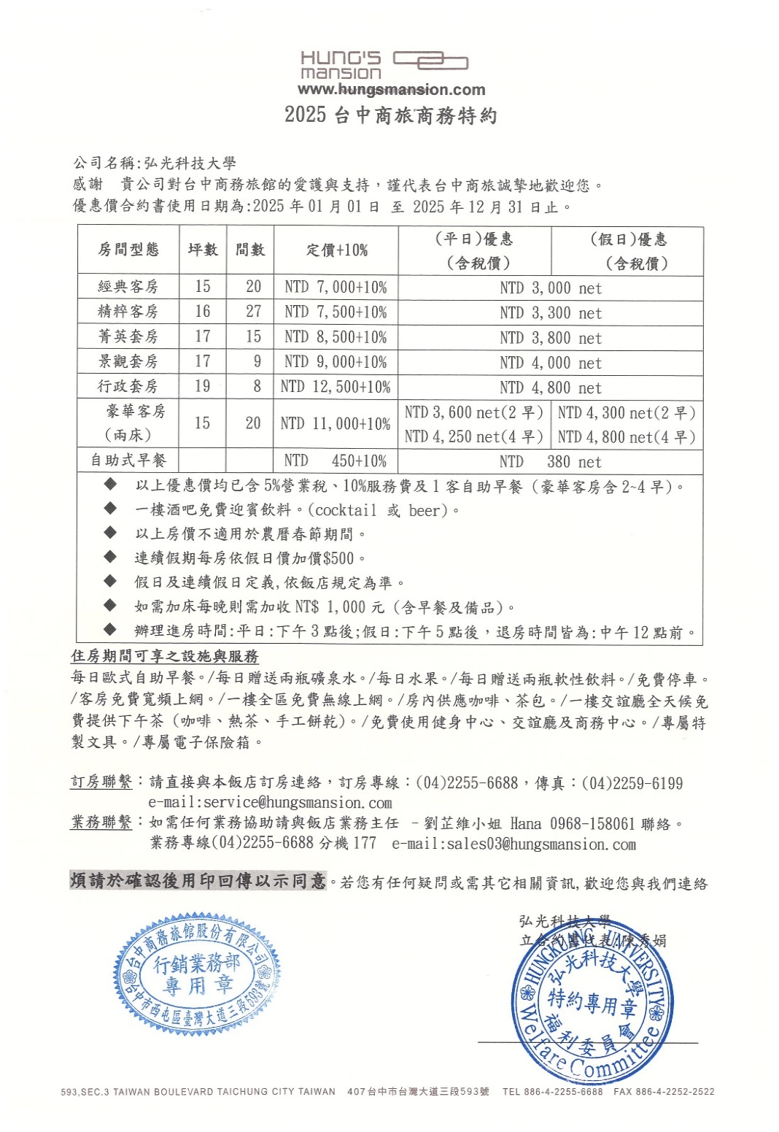
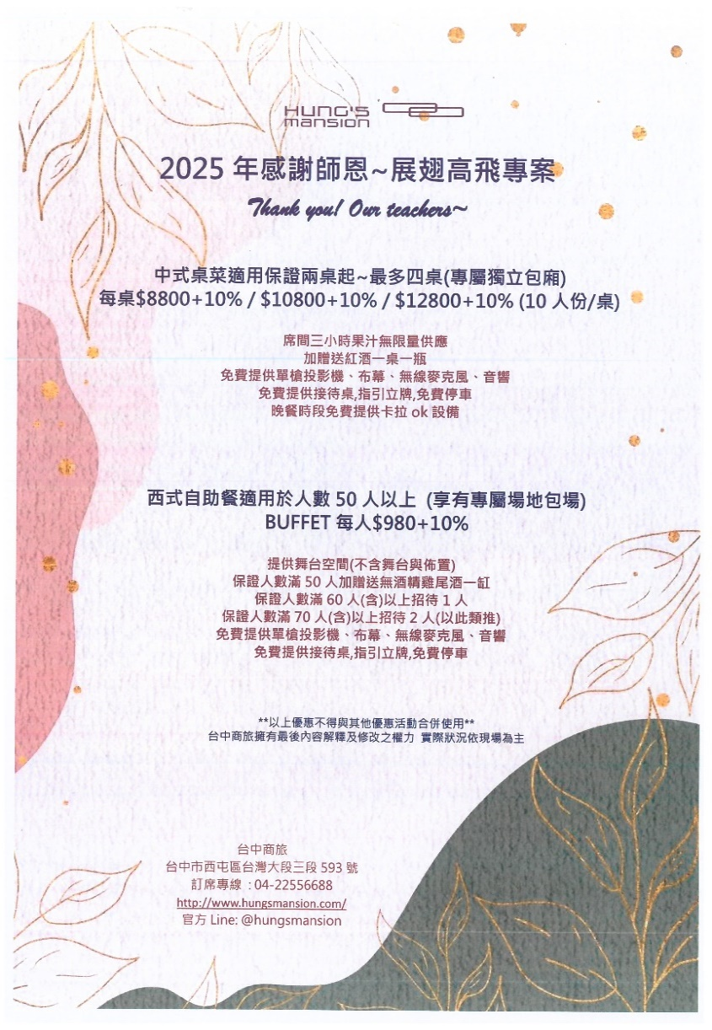

附件三十九汎德永業汽車



附件四十車麗屋


附件四十一(善馨)馨苑餐飲


附件四十二.GOGO HOTEL


附件四十三.寶島53行館


附件四十四.雀客國際酒店份有限公司





附件四十五.裕元花園酒店


附件四十六.庫雷斯國際事業公司公司


附件四十七.星享道集團

